Worksheet
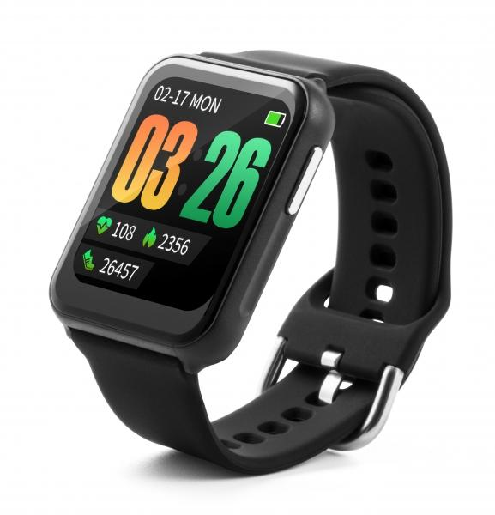
Technaxx Smartwatch TX-SW7HR

Artikelnummer | 4940 |  | VE | 50
EAN | 4260358124605 |  | Stück pro Palette | 2400
Zollnummer | 91021200 |  | Lagen Pro Palette | 6

Abmessungen - Artikel
Länge(cm) | Breite(cm) | Höhe(cm) | Gewicht(g)
4.6 | 3.55 | 1.12 | 32

Abmessungen - Artikelverpackung
Länge(cm) | Breite(cm) | Höhe(cm) | Leergewicht(g) | Gewicht(g) Artikel+Verpackung
6.8 | 5.2 | 12.2 | 36 | 102

Abmessungen - VE Karton (Masterkarton)
Länge(cm) | Breite(cm) | Höhe(cm) | Gewicht(g)
36 | 29 | 27 | 5100

Verpackung - Bestandteile
Rest Zubehör (g) | Papier/Pappe (g) | Styropor (g) | Kunstst. Hohlkörper(g) | Kunstst. Folien(g) | Materialverbunde (g)
0 | 0 | 0 | 0 | 0 | 0

Batterie- / Akkuinformationen
Batterie-benötigt | Batterie enthalten | Batterie-Typ | Batterie-System(Art)
Nein | Ja | Akku | Li-Ion - Lithium-Ionen-Akku
Anzahl(stk.) | Gewicht/Stk.(g) | Energiedichte(WH/Kg) | Leistung(WH)
1 | 4 | 200.85 | 0.7

Lithium Baterie
Energiegehalt | Gewicht (Kg)
0.2 | 3.5

Weiterführende Informationen
Technaxx Reseller Portal

